Solicitud gráfica
 | Área: | Matemáticas |  |  | Fecha:
 | Grado: | 7 |  |  | 2015-12-28
 | Título del tema: |  |  |  | ¿Cuaderno de estudio o recurso? | Recurso
 | Editor: |  |  |  | Motor del recurso | M5A

 | Código guión o recurso: |  | ← Para determinar este código, visite la hoja de Ayuda
 |  |  |  |  | ESPECIFICACIÓN DE ARCHIVOS A ENTREGAR
Núm. | Archivo Shutterstock o ruta en web | Imagen para: | Tipo | Ubicación de la imagen en el recurso M5A | Nombre imagen SMALL | Tamaño imagen SMALL | Nombre imagen ZOOM | Tamaño imagen ZOOM | Descripción | Observaciones
IMG01 | FORMULA | Recurso M5A |  |  | #N/A | #N/A | #N/A | #N/A | Corresponde a la Ficha 1 del recurso
IMG02 | FORMULA | Recurso M5A |  |  | #N/A | #N/A | #N/A | #N/A | Corresponde a la Ficha 2 del recurso
IMG03 | FORMULA | Recurso M5A |  |  | #N/A | #N/A | #N/A | #N/A | Corresponde a la Ficha 3 del recurso
IMG04 | FORMULA | Recurso M5A |  |  | #N/A | #N/A | #N/A | #N/A | Corresponde a la Ficha 4 del recurso
IMG05 | FORMULA | Recurso M5A |  |  | #N/A | #N/A | #N/A | #N/A | Corresponde a la Ficha 5 del recurso
IMG06 | FORMULA | Recurso M5A |  |  | #N/A | #N/A | #N/A | #N/A | Corresponde a la Ficha 6 del recurso
IMG07 |  | Recurso M5A |  |  | #N/A | #N/A | #N/A | #N/A | Corresponde a la Ficha 7 del recurso
IMG08 |  | Recurso M5A |  |  | #N/A | #N/A | #N/A | #N/A | Corresponde a la Ficha 8 del recurso | 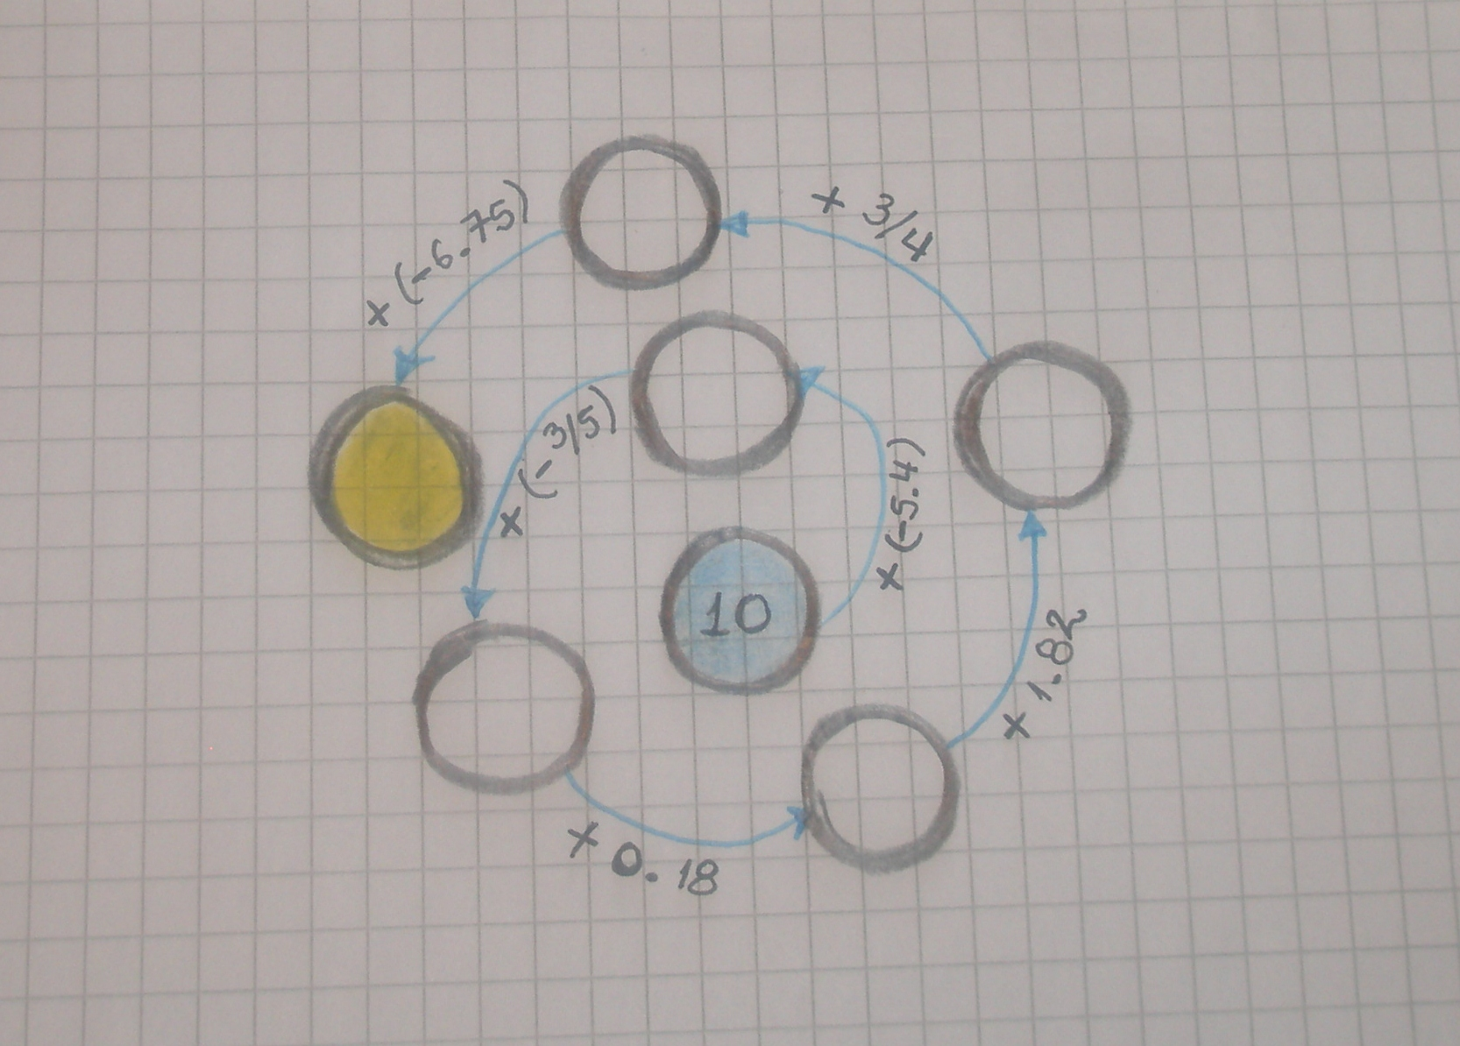
IMG09 |  | Recurso M5A |  |  | #N/A | #N/A | #N/A | #N/A | Corresponde a la Ficha 9 del recurso | 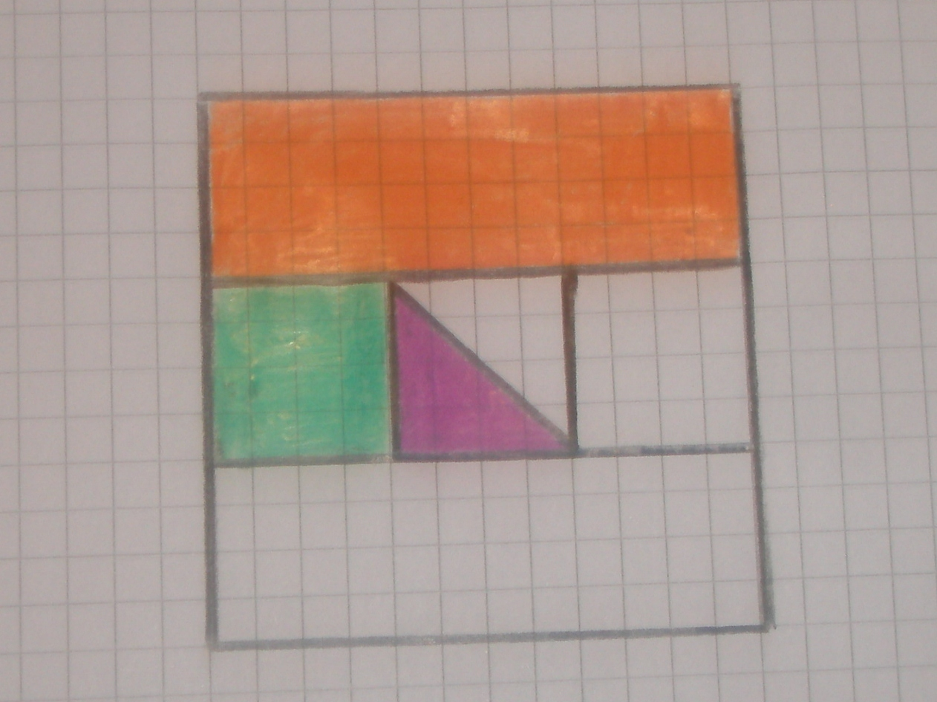
IMG10 |  | Recurso M5A |  |  | #N/A | #N/A | #N/A | #N/A | Corresponde a la Ficha 10 del recurso | 